plano
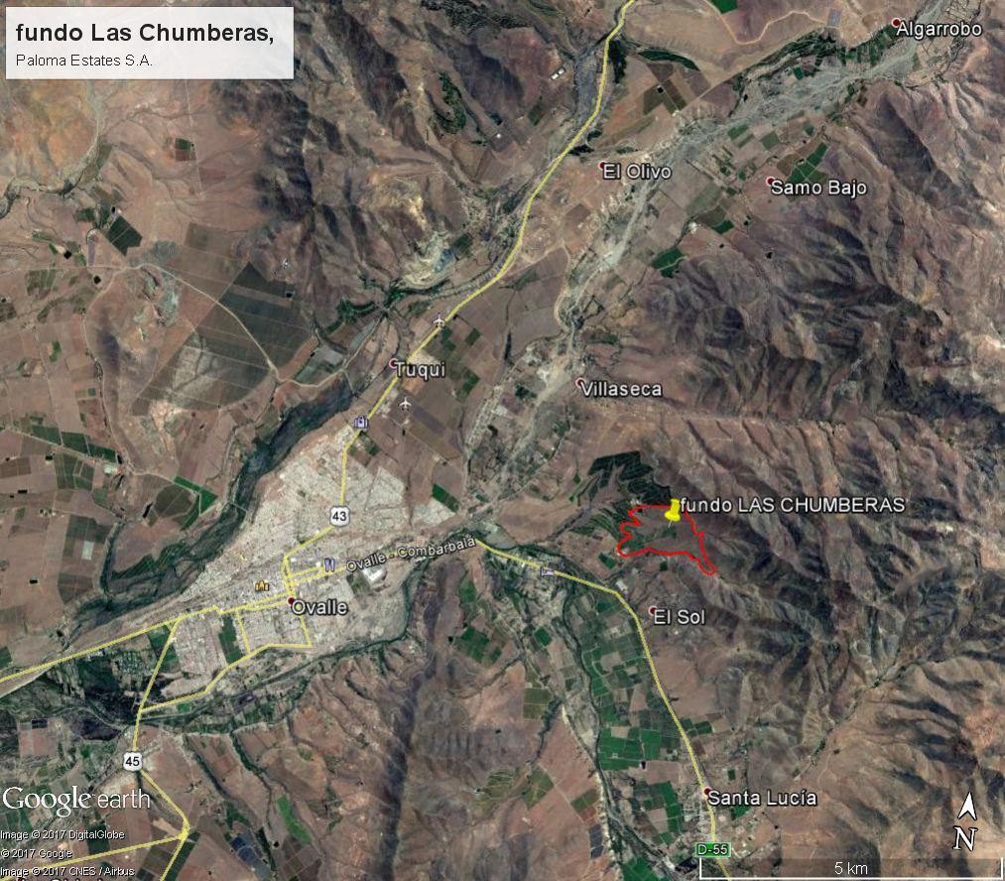
COORDENADAS ESTE: | 295551.96 m E
COORDENADAS SUR: | 6614195.17 m S

